Трикотаж
 |  |  |  | info@likadress.ru | К оплате: | 0.00 руб
 |  | Прайс-каталог | 8-800-250-95-37

 |  | производителя трикотажа LikaDress.ru |  | ул. Наговицыной-Икрянистовой, д. 6
 |  | 28.10.2019 3:01 |  | г. Иваново, Россия, 153002
Фотография | Артикул | Название | Ссылка на сайт | Размер | Цена | Заказ, шт | Сумма
 | 3964 | Костюм Звездочка Д Арт. 3964 | https://likadress.ru/catalog/~kostyum_zvezdochka_d_3964 | 9-10 лет | 470.00 руб | 0 | 0.00 руб

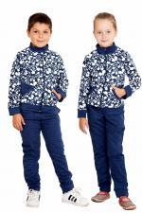 | 2491 | Костюм Егоза Арт. 2491 | https://likadress.ru/catalog/~kostyum_egoza_2491 | 5-6 лет | 570.00 руб | 0 | 0.00 руб

